상품제안서
송학문팔각다용도함 | 상품코드: F22516

 |  |  |  |  |  |  | 02-412-0044 | www.easy1.co.kr
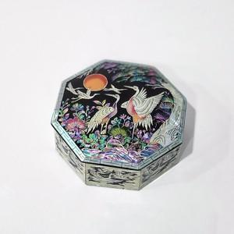

【상세/제작정보】

【인쇄/포장옵션】 | 실크, 100개미만 / 기본케이스+선물포장 가능

【공급단가】 | 수량 | 20~ | 50~ | 100~ | 300~ | 500~
*VAT별도 | 단가 | 42,520원 | 40,950원 | 39,370원 | 37,800원 | 36,850원

【상품 URL】 | https://dev.easy1.co.kr:443/src/goods_detail.php?gdno=22516

